关系图
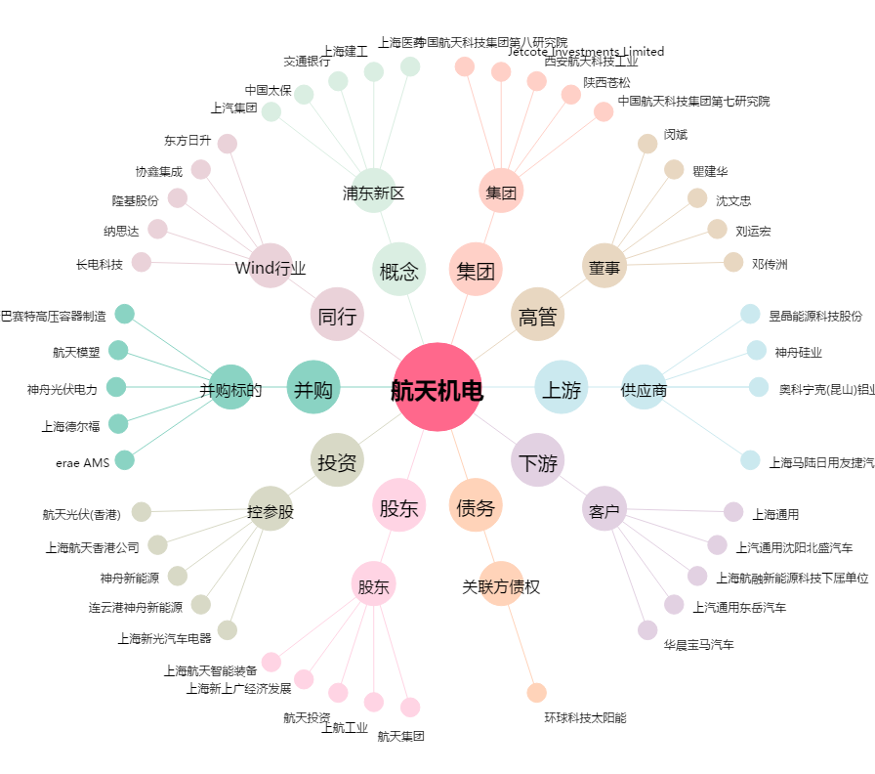
航天机电[600151.SH] - 关系概览图

